Sayfa1
Hata Başlığı | Hata Önceliği | Açıklama | Ekran Görüntüsü
Anlaşılabilir şekilde hatanın ne olduğunu yaz. Test sayfası başlığı Türkçe "Ş" karakterini düzgün göstermiyor. | Orta | Özet: Test sayfası üzerinde Türkçe karakterlerde sorun var. Ş düzgün şekilde formatlanmamış. Oluşturma adımları: 1) yazilimtestegitimi.com sitesine giriş yap. 2) Üst menüden: Test Alıştırmaları -> Web uygulama testi -> Başlangıç seçimini yap. Beklenen Sonuç: Sayfa üzerinde Türkçe karakterler düzgün şekilde gözükmeli. Asıl Sonuç: Sayfa başlığı Türkçe karakterleri desteklemiyor. | 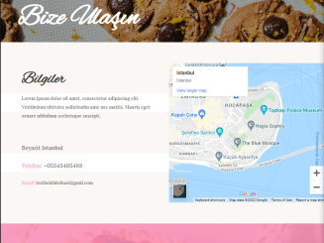
Email gönder tuşu hatalı sayfa açıyor. | Yüksek | Özet: Email gönder tuşuna basıldığında hatalı sayfaya yönlendirme yapıyor. Oluşturma adımları: 1) yazilimtestegitim.com sitesine giriş yap. 2) Üst menüden: Test Alıştırmaları -> Web uygulama testi -> Başlangıç seçimini yap. 3) Sayfanın alt kısmındaki email gönder tuşuna bas. Beklenen sonuç: Email gönder tuşu ile firmaya email gönderilebilir. Asıl sonuç: Email gönder tuşuna basıldıktan sonra hatalı sayfaya yönlendirme yapılıyor. | 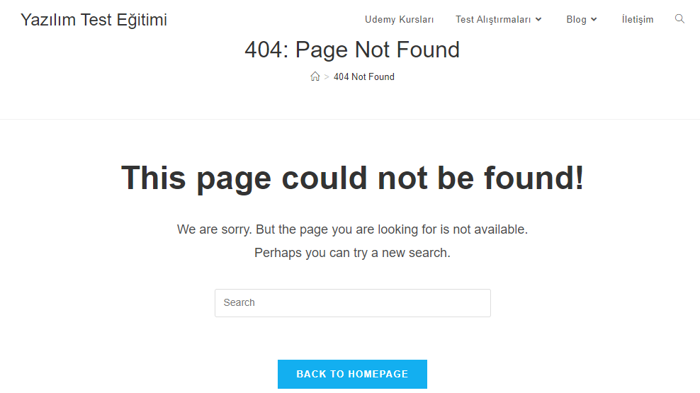
Sayfanın alt kısmındaki Bize Ulaşın yazısının altında gerekli linkler yok. | Yüksek | Özet: Sayfanın alt kısmında Bize Ulaşın yazısının altında ulaşmak isteyenler için gerekli linkler yok. Oluşturulma adımları: 1) yazilimtestegitimi.com sitesine giriş yap. 2) Üst menüden: Test Alıştırmaları -> Web uygulama testi -> Başlangıç seçimini yap. Beklenen sonuç: Bize Ulaşın kısmında gerekli linklerin olması gerekebilir. Asıl sonuç: Bize ulaşın kısmının altında gerekli linkler yoktur. | 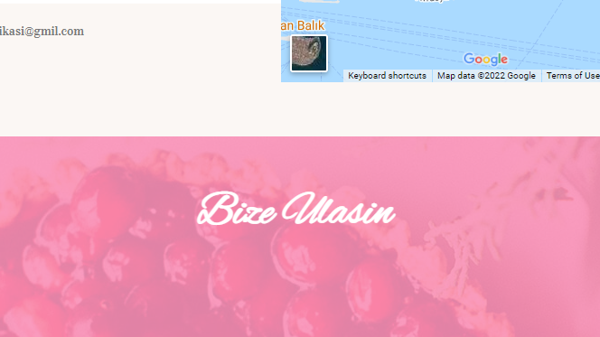
Telefon, adres ve email kısımlarındaki text boyutlarının farklı olması | Düşük | Özet: Sayfada email, adres ve telefon bilgilerindeki text boyutlarının birbirinden farklı olması ve görünüş açısından gözde hitap etmemesi. Oluşturulma adımları: 1) yazilimtestegitim.com sitesine giriş yap. 2) Üst menüden: Test Alıştırmaları -> Web uygulama testi -> Başlangıç seçimini yap. 3) Sayfada email, adres ve telefon bilgilerindeki text boyut tutarsızlığının gözlemlenmesi. Beklenen sonuç: Text boyutlarının aynı olması. Asıl sonuç: Text boyutlarının birbirinden farklı olması.
Sayfadaki yazı stillerinin birbirinden farklı olması | Orta | Özet: Sayfada yazı stillerinin birbirinden farklı olması ve görünüş açısından gözde hitap etmemesi. Oluşturulma adımları: 1) yazilimtestegitim.com sitesine giriş yap. 2) Üst menüden: Test Alıştırmaları -> Web uygulama testi -> Başlangıç seçimini yap. 3) Sayfada başlık, içerik bilgileri, adres, telefon, email yazılarındaki stil tutarsızlığının gözlemlenmesi Beklenen sonuç: Text stillerinin aynı olması. Asıl sonuç: Text stillerinin birbirinden farklı olması. | 
Sayfada Email bilgisinin yanlış yazılması | Yüksek | Özet: Email bilgisinin testkekfabrikasi@gmil.com şeklinde yanlış yazılması. "gmil" kısmının "gmail" şeklinde doğru yazılmaması. Oluşturma adımları: 1) yazilimtestegitim.com sitesine giriş yap. 2) Üst menüden: Test Alıştırmaları -> Web uygulama testi -> Başlangıç seçimini yap. 3) Sayfada email kısmının testkekfabrikasi@gmil.com şeklinde yanlış yazıldığının gözlemlenmesi. Beklenen sonuç: Email kısmının testkekfabrikasi@gmail.com şeklinde olması. Asıl sonuç: Email kısmının testkekfabrikasi@gmil.com şeklinde olması.

